Menu
BIASAKAN MEMBACA PETUNJUK SEBELUM MEMULAI PEKERJAAN

Berikut ini petunjuk pengisian pada jenjang MTs (jenjang lain silahkan menyesuaikan):

1 | Isi NSM dengan cara klik combo box, bisa juga diketik manual

2 | Setelah mengisi NSM, nama RA/Madrasah akan terisi otomatis, lalu isi tanggal
 | pengisian/TITIMANGSA Laporan PPDB (tanggal maksimal 27 Juli 2017)

3 | Berikutnya, silahkan isi data PPDB Tahun Pelajaran 2017/2018, isilah dengan benar setiap kotak berwarna MERAH.
 | Pengisian data PPDB dianggap benar apabila ringkasan dan rincian SINKRON, seperti pada teks berwana BIRU.
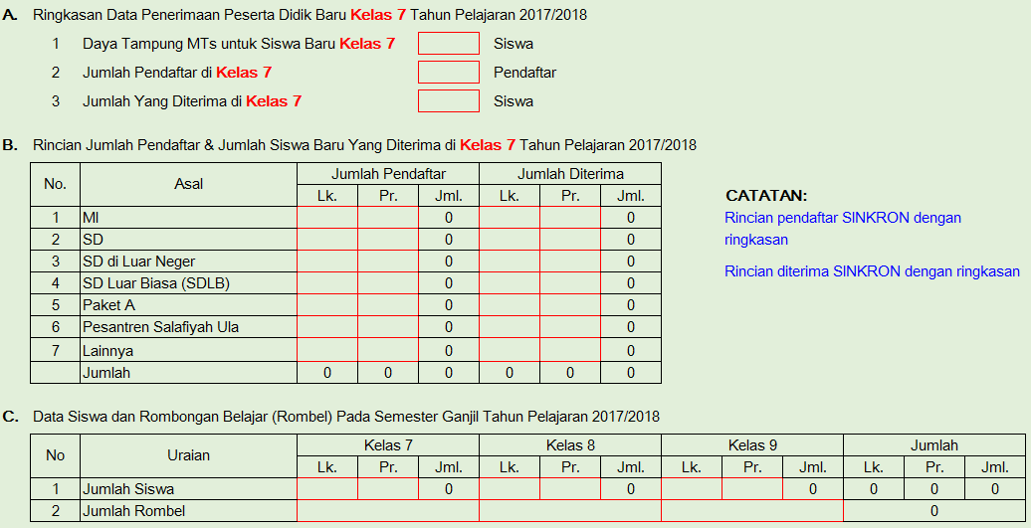

4 | Setelah selesai mengisi data PPDB, berikutnya mengisi nama Kepala RA/Madrasah
 | dan NIP bagi PNS atau NUPTK bagi Non PNS
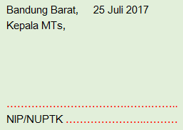

5 | Laporan PPDB tersebut dicetak dan ditandatangani oleh Kepala RA/Madrasah serta di stempel, lalu kirimkan soft copy (Excel ini) dan hard copy yang telah ditandatangani tersebut ke KKRA/KKMI/KKMTs/KKMA. Pengurus KKRA/KKMI/KKMTs/KKMA wajib mengumpulkan Laporan PPDB seluruh anggotanya, dijilid rapi per KKRA/KKMI/KKMTs/KKMA dengan ketentuan: (a) KKRA jilid warna MERAH, (b) KKMI jilid warna KUNING, (c) KKMTs jilid warna HIJAU, dan (d) KKMA jilid warna BIRU. Soft copy dan hard copy Laporan PPDB yang telah dijilid per KKRA/KKMI/KKMTs/KKMA tersebut dikirimkan ke Kantor Kemenag KBB c.q. Seksi Pendidikan Madrasah paling lambat tanggal 27 JULI 2017.

UNTUK MEMULAI, SILAHKAN KLIK TOMBOL DI BAWAH INI
PPDB RA
PPDB MI
PPDB MTs
PPDB MA

© 2017 Powered by Seksi Pendidikan Madrasah Kemenag KBB

PPDB RA
Klik di sini untuk kembali ke MENU UTAMA
LAPORAN PENERIMAAN PESERTA DIDIK BARU (PPDB)
TAHUN PELAJARAN 2017/2018

 |  |  |  |  |  |  |  |  |  |  |  | Raudhatul Athfal (RA)
NSM |  |  | :
Nama Madrasah |  |  | :
Kecamatan |  |  | :
Tanggal |  |  | :

A. | Ringkasan Data Penerimaan Peserta Didik Baru Tahun Pelajaran 2017/2018

 | 1 | Daya Tampung RA untuk Siswa Baru |  |  |  |  | Siswa

 | 2 | Jumlah Pendaftar |  |  |  |  | Pendaftar

 | 3 | Jumlah Yang Diterima |  |  |  |  | Siswa

B. | Rincian Jumlah Pendaftar & Jumlah Siswa Baru Yang Diterima Pada Awal Tahun Pelajaran 2017/2018

 | No. | Asal |  | Jumlah Pendaftar |  |  | Jumlah Diterima
 |  |  |  | Lk. | Pr. | Jml. | Lk. | Pr. | Jml. |  | CATATAN:
 | 1 | Kelompok Bermain |  |  |  | 0 |  |  | 0 |  | Rincian pendaftar SINKRON dengan ringkasan
 | 2 | Lembaga PAUD |  |  |  | 0 |  |  | 0
 | 3 | Langsung dari Orangtua |  |  |  | 0 |  |  | 0 |  | Rincian diterima SINKRON dengan ringkasan
 |  | Jumlah |  | 0 | 0 | 0 | 0 | 0 | 0

C. | Data Siswa dan Rombongan Belajar (Rombel) Pada Semester Ganjil Tahun Pelajaran 2017/2018

 | No | Uraian |  | Kelompok A |  |  | Kelompok B |  |  | Non Kelompok |  |  | Jumlah
 |  |  |  | Lk. | Pr. | Jml. | Lk. | Pr. | Jml. | Lk. | Pr. | Jml. | Lk. | Pr. | Jml.
 | 1 | Jumlah Siswa |  |  |  | 0 |  |  | 0 |  |  | 0 | 0 | 0 | 0
 | 2 | Jumlah Rombel |  |  |  |  |  |  |  |  |  |  | 0

 |  |  |  |  |  |  |  |  |  |  | Bandung Barat, |  | 0
 |  |  |  |  |  |  |  |  |  |  | Kepala RA,

 |  |  |  |  |  |  |  |  |  |  | …………………………….…….……..
 |  |  |  |  |  |  |  |  |  |  | NIP/NUPTK …………………..………

PPDB MI
Klik di sini untuk kembali ke MENU UTAMA
LAPORAN PENERIMAAN PESERTA DIDIK BARU (PPDB)
TAHUN PELAJARAN 2017/2018

 |  |  |  |  |  |  |  |  |  |  |  | Madrasah Ibtidaiyah (MI)
NSM |  |  | :
Nama Madrasah |  |  | :
Kecamatan |  |  | :
Tanggal |  |  | :

A. | Ringkasan Data Penerimaan Peserta Didik Baru Kelas 1 Tahun Pelajaran 2017/2018

 | 1 | Daya Tampung MI untuk Siswa Baru Kelas 1 |  |  |  |  | Siswa

 | 2 | Jumlah Pendaftar di Kelas 1 |  |  |  |  | Pendaftar

 | 3 | Jumlah Yang Diterima di Kelas 1 |  |  |  |  | Siswa

B. | Rincian Jumlah Pendaftar & Jumlah Siswa Baru Yang Diterima di Kelas 1 Tahun Pelajaran 2017/2018

 | No. | Asal |  | Jumlah Pendaftar |  |  | Jumlah Diterima
 |  |  |  | Lk. | Pr. | Jml. | Lk. | Pr. | Jml. |  | CATATAN:
 | 1 | RA |  |  |  | 0 |  |  | 0 |  | Rincian pendaftar SINKRON dengan ringkasan
 | 2 | TK |  |  |  | 0 |  |  | 0
 | 3 | Lembaga PAUD |  |  |  | 0 |  |  | 0 |  | Rincian diterima SINKRON dengan ringkasan
 | 4 | Langsung dari Orangtua |  |  |  | 0 |  |  | 0
 | 5 | TK Luar Biasa |  |  |  | 0 |  |  | 0
 | 6 | TK di Luar Negeri |  |  |  | 0 |  |  | 0
 | 7 | Lainnya |  |  |  | 0 |  |  | 0
 |  | Jumlah |  | 0 | 0 | 0 | 0 | 0 | 0

C. | Data Siswa dan Rombongan Belajar (Rombel) Pada Semester Ganjil Tahun Pelajaran 2017/2018

 | No | Uraian |  | Kelas 1 |  |  | Kelas 2 |  |  | Kelas 3 |  |  | Kelas 4 |  |  | Kelas 5 |  |  | Kelas 6 |  |  | Jumlah
 |  |  |  | Lk. | Pr. | Jml. | Lk. | Pr. | Jml. | Lk. | Pr. | Jml. | Lk. | Pr. | Jml. | Lk. | Pr. | Jml. | Lk. | Pr. | Jml. | Lk. | Pr. | Jml.
 | 1 | Jumlah Siswa |  |  |  | 0 |  |  | 0 |  |  | 0 |  |  | 0 |  |  | 0 |  |  | 0 | 0 | 0 | 0
 | 2 | Jumlah Rombel |  |  |  |  |  |  |  |  |  |  |  |  |  |  |  |  |  |  |  | 0

 |  |  |  |  |  |  |  |  |  |  |  |  |  |  |  |  |  |  |  | Bandung Barat, |  | 0
 |  |  |  |  |  |  |  |  |  |  |  |  |  |  |  |  |  |  |  | Kepala MI,

 |  |  |  |  |  |  |  |  |  |  |  |  |  |  |  |  |  |  |  | …………………………….…….……..
 |  |  |  |  |  |  |  |  |  |  |  |  |  |  |  |  |  |  |  | NIP/NUPTK …………………..………

PPDB MTs
Klik di sini untuk kembali ke MENU UTAMA
LAPORAN PENERIMAAN PESERTA DIDIK BARU (PPDB)
TAHUN PELAJARAN 2017/2018

 |  |  |  |  |  |  |  |  |  |  |  | Madrasah Tsanawiyah (MTs)
NSM |  |  | :
Nama Madrasah |  |  | :
Kecamatan |  |  | :
Tanggal |  |  | :

A. | Ringkasan Data Penerimaan Peserta Didik Baru Kelas 7 Tahun Pelajaran 2017/2018

 | 1 | Daya Tampung MTs untuk Siswa Baru Kelas 7 |  |  |  |  | Siswa

 | 2 | Jumlah Pendaftar di Kelas 7 |  |  |  |  | Pendaftar

 | 3 | Jumlah Yang Diterima di Kelas 7 |  |  |  |  | Siswa

B. | Rincian Jumlah Pendaftar & Jumlah Siswa Baru Yang Diterima di Kelas 7 Tahun Pelajaran 2017/2018

 | No. | Asal |  | Jumlah Pendaftar |  |  | Jumlah Diterima
 |  |  |  | Lk. | Pr. | Jml. | Lk. | Pr. | Jml. |  | CATATAN:
 | 1 | MI |  |  |  | 0 |  |  | 0 |  | Rincian pendaftar SINKRON dengan ringkasan
 | 2 | SD |  |  |  | 0 |  |  | 0
 | 3 | SD di Luar Neger |  |  |  | 0 |  |  | 0 |  | Rincian diterima SINKRON dengan ringkasan
 | 4 | SD Luar Biasa (SDLB) |  |  |  | 0 |  |  | 0
 | 5 | Paket A |  |  |  | 0 |  |  | 0
 | 6 | Pesantren Salafiyah Ula |  |  |  | 0 |  |  | 0
 | 7 | Lainnya |  |  |  | 0 |  |  | 0
 |  | Jumlah |  | 0 | 0 | 0 | 0 | 0 | 0

C. | Data Siswa dan Rombongan Belajar (Rombel) Pada Semester Ganjil Tahun Pelajaran 2017/2018

 | No | Uraian |  | Kelas 7 |  |  | Kelas 8 |  |  | Kelas 9 |  |  | Jumlah
 |  |  |  | Lk. | Pr. | Jml. | Lk. | Pr. | Jml. | Lk. | Pr. | Jml. | Lk. | Pr. | Jml.
 | 1 | Jumlah Siswa |  |  |  | 0 |  |  | 0 |  |  | 0 | 0 | 0 | 0
 | 2 | Jumlah Rombel |  |  |  |  |  |  |  |  |  |  | 0

 |  |  |  |  |  |  |  |  |  |  | Bandung Barat, |  | 0
 |  |  |  |  |  |  |  |  |  |  | Kepala MTs,

 |  |  |  |  |  |  |  |  |  |  | …………………………….…….……..
 |  |  |  |  |  |  |  |  |  |  | NIP/NUPTK …………………..………

PPDB MA
Klik di sini untuk kembali ke MENU UTAMA
LAPORAN PENERIMAAN PESERTA DIDIK BARU (PPDB)
TAHUN PELAJARAN 2017/2018

 |  |  |  |  |  |  |  |  |  |  |  | Madrasah Aliyah (MA)
NSM |  |  | :
Nama Madrasah |  |  | :
Kecamatan |  |  | :
Tanggal |  |  | :

A. | Ringkasan Data Penerimaan Peserta Didik Baru Kelas 10 Tahun Pelajaran 2017/2018

 | 1 | Daya Tampung MA untuk Siswa Baru Kelas 10 |  |  |  |  | Siswa

 | 2 | Jumlah Pendaftar di Kelas 10 |  |  |  |  | Pendaftar

 | 3 | Jumlah Yang Diterima di Kelas 10 |  |  |  |  | Siswa

B. | Rincian Jumlah Pendaftar & Jumlah Siswa Baru Yang Diterima di Kelas 10 Tahun Pelajaran 2017/2018

 | No. | Asal |  | Jumlah Pendaftar |  |  | Jumlah Diterima
 |  |  |  | Lk. | Pr. | Jml. | Lk. | Pr. | Jml. |  | CATATAN:
 | 1 | MTs |  |  |  | 0 |  |  | 0 |  | Rincian pendaftar SINKRON dengan ringkasan
 | 2 | SMP |  |  |  | 0 |  |  | 0
 | 3 | SMP Terbuka |  |  |  | 0 |  |  | 0 |  | Rincian diterima SINKRON dengan ringkasan
 | 4 | SMP Luar Biasa (SMPLB) |  |  |  | 0 |  |  | 0
 | 5 | Paket B |  |  |  | 0 |  |  | 0
 | 6 | Pesantren Salafiyah Wustha |  |  |  | 0 |  |  | 0
 | 7 | SMP di Luar Negeri |  |  |  | 0 |  |  | 0
 | 8 | Mu'adalah MTs |  |  |  | 0 |  |  | 0
 | 9 | Lainnya |  |  |  | 0 |  |  | 0
 |  | Jumlah |  | 0 | 0 | 0 | 0 | 0 | 0

C. | Data Siswa dan Rombongan Belajar (Rombel) Pada Semester Ganjil Tahun Pelajaran 2017/2018

 | No | Uraian |  | Kelas 10 |  |  | Kelas 11 |  |  | Kelas 12 |  |  | Jumlah
 |  |  |  | Lk. | Pr. | Jml. | Lk. | Pr. | Jml. | Lk. | Pr. | Jml. | Lk. | Pr. | Jml.
 | 1 | Jumlah Siswa |  |  |  | 0 |  |  | 0 |  |  | 0 | 0 | 0 | 0
 | 2 | Jumlah Rombel |  |  |  |  |  |  |  |  |  |  | 0

 |  |  |  |  |  |  |  |  |  |  | Bandung Barat, |  | 0
 |  |  |  |  |  |  |  |  |  |  | Kepala MA,

 |  |  |  |  |  |  |  |  |  |  | …………………………….…….……..
 |  |  |  |  |  |  |  |  |  |  | NIP/NUPTK …………………..………

